Enero_junio 2024
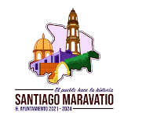 MUNICIPIO DE SANTIAGO MARAVATÍO, GUANAJUATO. Formato de Información de aplicacación de recursos del FORTAMUN Periodo: Enero-Junio del año 2024 | 
Destino de las Aportaciones (rubro específico en que se aplica) | Monto Pagado

TOTAL | 4,530,284.46
**** 2110 MAT UT Y EQ MEN OFIC | 29,904.06
**** 2140 MAT UT EQ MENORS TIC | 4,596.00
**** 2160 MATERIAL DE LIMPIEZA | 9,999.20
**** 2460 MAY ELECT Y ELECTRON | 3,240,000.00
**** 2610 COMBUS LUB Y DITIVOS | 1,232,815.20
**** 2960 REF Y ACC MEN E TRAN | 870.00
**** 3390 SERV PROF CIENT Y TE | 10,800.00
**** 3550 REP Y MAN EQ TRANSPO | 1,300.00

